8.3a
8.3a Les effectifs et le volume de travail des collectivités locales par région

Effectifs et volume de travail des collectivités locales par région
(en milliers)
 | Effectifs au 31 décembre |  |  |  |  | Volume de travail en équivalent temps plein
 | 2017 | 2018 | 2019 | Évolutions |  | 2017 | 2018 | 2019 | Évolutions
 |  |  |  | 2017-2018 | 2018-2019 |  |  |  | 2017-2018 | 2018-2019
Auvergne-Rhône-Alpes | 219.6 | 218.8 | 221.0 | -0.4% | +1.0% | 201.8 | 201.2 | 202.3 | -0.3% | +0.6%
Bourgogne-Franche-Comté | 73.9 | 72.9 | 73.1 | -1.4% | +0.3% | 68.6 | 68.0 | 67.8 | -0.9% | -0.3%
Bretagne | 95.7 | 95.3 | 95.4 | -0.4% | +0.0% | 88.4 | 88.2 | 88.5 | -0.2% | +0.3%
Centre-Val de Loire | 68.8 | 68.3 | 68.5 | -0.8% | +0.4% | 64.8 | 64.3 | 64.2 | -0.7% | -0.1%
Corse | 13.0 | 13.0 | 13.2 | -0.2% | +1.6% | 12.5 | 12.6 | 12.8 | +0.5% | +1.6%
Grand-Est | 132.7 | 131.6 | 132.1 | -0.8% | +0.4% | 122.2 | 121.7 | 121.9 | -0.5% | +0.2%
Hauts-de-France | 171.9 | 167.6 | 167.8 | -2.5% | +0.1% | 158.5 | 155.1 | 154.6 | -2.2% | -0.3%
Île-de-France | 367.9 | 366.4 | 367.9 | -0.4% | +0.4% | 346.8 | 345.4 | 345.2 | -0.4% | -0.0%
Normandie | 97.1 | 96.5 | 95.9 | -0.6% | -0.5% | 90.1 | 89.4 | 89.3 | -0.8% | -0.2%
Nouvelle-Aquitaine | 187.3 | 187.5 | 189.1 | +0.1% | +0.8% | 176.4 | 176.1 | 177.7 | -0.2% | +0.9%
Occitanie | 192.2 | 192.0 | 193.0 | -0.1% | +0.5% | 178.5 | 178.1 | 179.3 | -0.2% | +0.6%
Pays de la Loire | 98.5 | 99.3 | 100.4 | +0.9% | +1.0% | 90.9 | 91.2 | 92.3 | +0.3% | +1.2%
Provence-Alpes-Côte d'Azur | 168.3 | 167.6 | 168.5 | -0.4% | +0.5% | 160.2 | 159.2 | 159.7 | -0.6% | +0.3%
France métropolitaine | 1886.9 | 1876.7 | 1885.9 | -0.5% | +0.5% | 1759.8 | 1750.5 | 1755.5 | -0.5% | +0.3%
Guadeloupe | 16.4 | 16.0 | 16.0 | -2.3% | -0.3% | 15.7 | 15.4 | 15.3 | -2.4% | -0.6%
Guyane | 9.0 | 9.2 | 9.9 | +2.2% | +8.3% | 8.5 | 8.5 | 8.9 | +0.7% | +4.5%
Martinique | 17.1 | 16.6 | 16.7 | -2.5% | +0.1% | 16.1 | 15.8 | 15.9 | -1.8% | +0.8%
La Réunion | 41.7 | 39.0 | 39.6 | -6.4% | +1.4% | 38.5 | 36.1 | 36.1 | -6.3% | +0.2%
Régions d'outre-mer | 84.1 | 80.8 | 82.1 | -3.9% | +1.6% | 78.8 | 75.7 | 76.2 | -3.9% | +0.6%
France | 1971.0 | 1957.5 | 1968.0 | -0.7% | +0.5% | 1838.6 | 1826.2 | 1831.7 | -0.7% | +0.3%

Lecture : au 31 décembre 2019, les collectivités de la région Auvergne-Rhône-Alpes comptent 221 000 agents en emploi principal. En 2019, le volume de travail généré par ces collectivités est celui de 202 300 agents en équivalent temps plein.
Source : Insee, SIASP. Calculs DGCL.
Champ : France hors Mayotte. Emplois principaux pour les effectifs au 31 décembre et ensemble des emplois pour le volume de travail en équivalent temps plein. Tous statuts.

Taux d'administration régional en 2019
(En EQTP(a) pour 1 000 habitants ; en %)
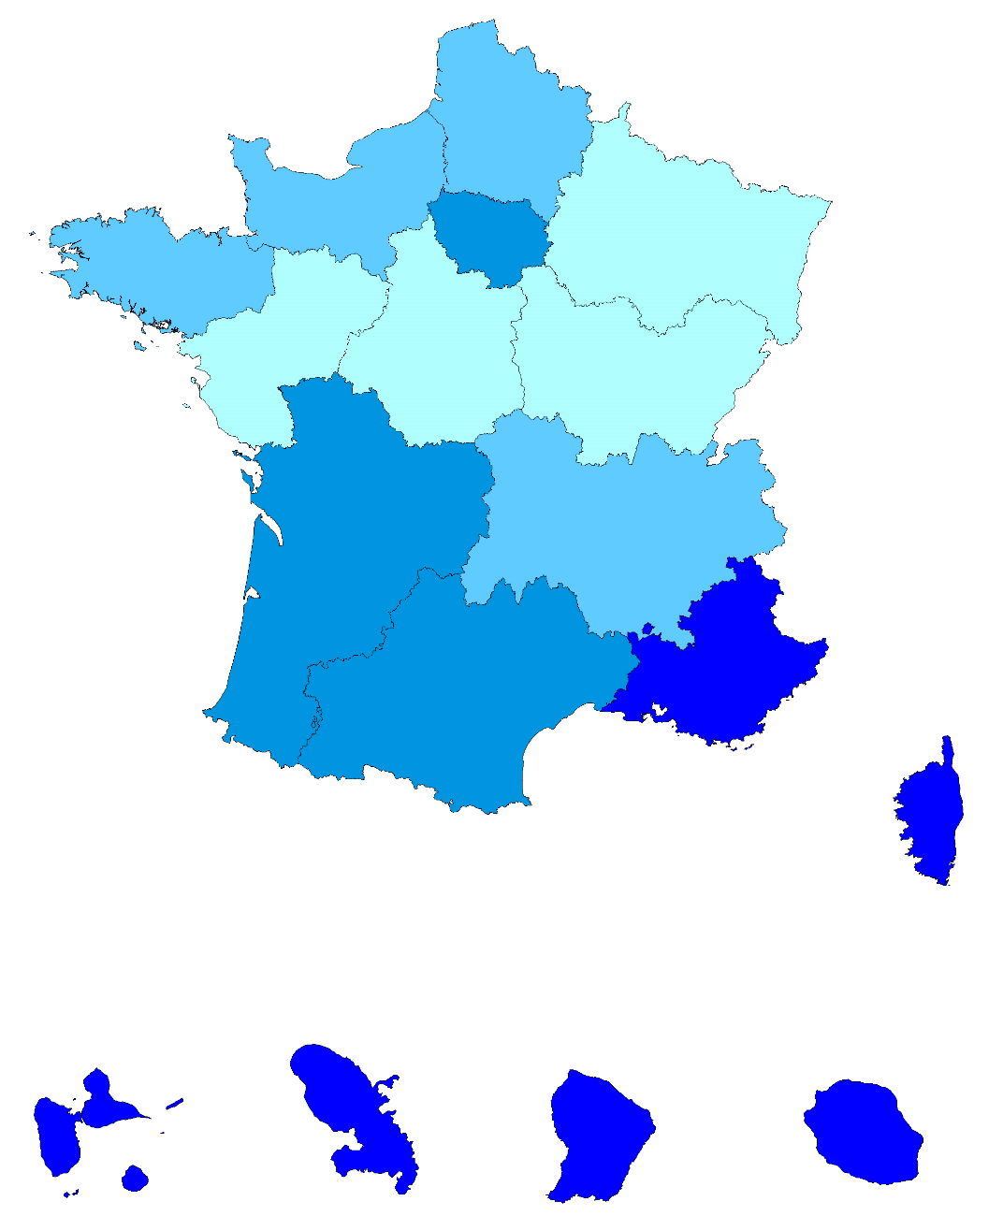

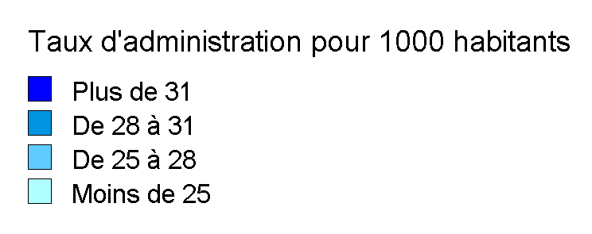

 |  |  |  |  |  | Moyenne France (hors Mayotte) : 27,4

(a) EQTP : équivalent temps plein; mesure le volume de travail en termes de nombre d'heures. Un agent travaillant à temps plein toute l'année compte 1, les autres comptent au prorata de leur quotité de travail par rapport à un temps complet et de leur durée de poste sur l'année.
Source : Insee, SIASP. Calculs DGCL.
Champ : France hors Mayotte. Ensemble des emplois. Tous statuts.

8.9a
8.9a Les femmes dans les collectivités locales

Part des femmes dans les différents types de collectivités selon le statut, la catégorie hiérarchique, au 31 décembre 2019
(en %)
 |  | Organismes communaux |  | Organismes intercommunaux |  | Organismes départementaux |  |  | Régions | Autres(c) | Ensemble
 |  | Communes | Établ. communaux | EPCI(a) à fiscalité propre | Autres(b) | Départe- ments | SDIS(a) | CDG et CNFPT(a)
Ensemble hors bénéficiaires de contrats aidés | Fonctionnaires | 59.9 | 88.1 | 50.9 | 54.1 | 64.6 | 15.3 | 76.2 | 58.1 | 53.9 | 59.0
 | dont catégorie A | 68.0 | 89.1 | 62.7 | 55.8 | 82.4 | 20.4 | 68.7 | 63.8 | 48.7 | 71.1
 | dont catégorie B | 57.8 | 78.7 | 55.3 | 49.0 | 65.1 | 19.1 | 77.4 | 61.6 | 54.2 | 57.6
 | dont catégorie C | 59.4 | 88.6 | 47.3 | 54.8 | 55.1 | 14.0 | 81.9 | 56.9 | 56.7 | 57.3
 | Contractuels | 66.2 | 86.5 | 58.1 | 58.2 | 68.0 | 36.6 | 67.3 | 61.0 | 55.4 | 66.5
 | dont catégorie A | 61.3 | 82.9 | 58.9 | 51.2 | 75.1 | 39.9 | 68.3 | 57.7 | 51.8 | 64.5
 | dont catégorie B | 55.7 | 77.9 | 49.9 | 43.6 | 62.9 | 37.3 | 59.7 | 60.6 | 54.3 | 54.8
 | dont catégorie C | 68.5 | 87.3 | 60.8 | 63.8 | 63.2 | 35.4 | 68.1 | 63.6 | 62.2 | 69.1
 | Autres | 70.9 | 70.9 | 70.9 | 70.9 | 70.9 | 70.9 | 70.9 | 70.9 | 70.9 | 70.9
 | Collaborateurs de cabinet (Cat. A, B ou C) | 35.5 | 32.0 | 40.2 | 39.1 | 48.2 | - | - | 40.8 | 33.3 | 37.9
 | Assistants maternels (Cat. C) | 98.9 | 99.7 | 96.2 | 99.2 | 90.1 | - | 100.0 | 94.9 | 100.0 | 92.2
 | Apprentis (Cat. A, B ou C) | 47.0 | 75.9 | 49.5 | 48.6 | 52.6 | 28.5 | 50.7 | 44.7 | 52.1 | 48.8
 | Total | 61.4 | 87.6 | 52.7 | 55.7 | 68.0 | 15.8 | 71.1 | 58.6 | 54.6 | 61.3
Bénéficiaires de contrats aidés (Cat. C) |  | 53.4 | 68.1 | 44.5 | 61.2 | 61.3 | 40.0 | 65.5 | 65.7 | 68.2 | 56.1
Ensemble (y compris bénéficiaires de contrats aidés) |  | 61.3 | 86.8 | 52.6 | 55.8 | 67.9 | 15.8 | 71.1 | 58.7 | 54.7 | 61.2
dont catégorie A |  | 66.0 | 86.9 | 61.5 | 53.6 | 81.1 | 21.4 | 68.5 | 62.0 | 50.5 | 69.2
dont catégorie B |  | 57.3 | 78.5 | 54.0 | 46.9 | 64.9 | 19.5 | 71.7 | 61.5 | 54.2 | 57.0
dont catégorie C |  | 61.4 | 87.2 | 50.1 | 57.9 | 62.9 | 14.4 | 72.0 | 58.0 | 58.7 | 60.5

(a) EPCI : établissement public de coopération intercommunale - SDIS : services départementaux d'incendie et secours - CDG : centre de gestion - CNFPT : centre national de la fonction publique territoriale (délégations départementales et services centraux).
(b) SIVOM, SIVU, syndicats mixtes, autres établissements publics intercommunaux.
(c) Caisses de crédit municipal, régies, EPA locaux.
Note : les effectifs par statut et par type de collectivité figurent dans la fiche 8.4b.
Lecture : dans les communes, sur 778 700 agents fonctionnaires, on dénombre 59,9 % de femmes.
Source : Insee, SIASP. Calculs DGCL.
Champ : France hors Mayotte. Emplois principaux. Tous statuts.

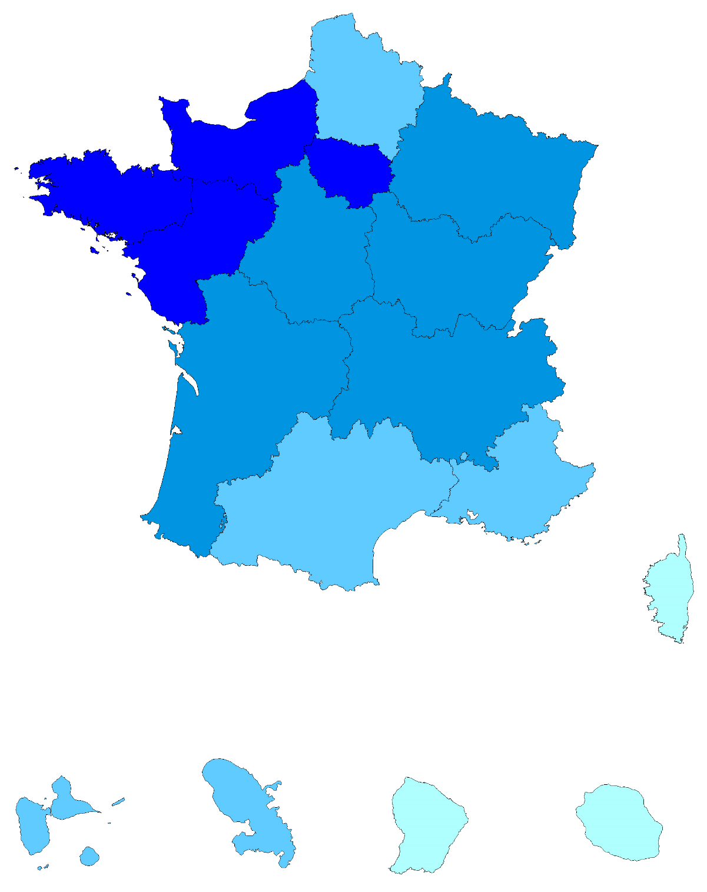
Part des femmes dans les collectivités locales selon les régions
(en %)

 |  |  |  |  |  |  |  | Taux de féminisation moyen : 61,2

Source : Insee, SIASP. Calculs DGCL.
Champ : France hors Mayotte. Emplois principaux. Tous statuts

